f18
BÁO GIÁ THIẾT BỊ KSRV - THẺ RFID - DỊCH VỤ IN THẺ
Ngày 24 tháng 06 năm 2015
Kính gửi: Quý công ty
Địa chỉ:
Tel: |  | Fax
Người nhận:
Công ty chúng tôi trân trọng gửi tới Quý KH bảng giá sản phẩm máy chấm công vân tay, Máy chấm công thẻ, thẻ cảm ứng, Máy in thẻ Sticker, PM chấm công Sao Khuê như sau:
CÔNG TY TNHH CÔNG NGHỆ SỐ DIGITECH
Địa chỉ: 20 Tuệ Tĩnh - Q.Hai Bà Trưng - Hà nội
Tel: 04.9747053 Fax:04.9436889 Email: digitechco@vnn.vn
Website: www.digitech.com.vn / www.autoid.com.vn
STT | Mô tả sản phẩm |  | Số lượng | Đơn vị | Đơn giá (VND) | Thành tiền (VND)
1 | Máy chuyên dụng kiểm soát ra vào dùng vân tay F18 Xuất xứ: Ronand Jack - Malaysia (Thiết kế chuyên dụng dành cho khối văn phòng,trung tâm thương mại,tòa nhà lớn..) KIỂU DÁNG HIỆN ĐẠI, MÀN HÌNH MẦU, BỘ XỬ LÝ MỚI NHẤT Tính năng kỹ thuật: - Mắt đọc cảm biến quang học: Optical - Khả năng quản lý: 3000 dấu vân tay, 5000 thẻ - Bộ nhớ:30000 giao dịch khi Offline - Mỗi người đăng ký được 10 vân tay, 1 thẻ từ, 1 password - Thiết lập mở cửa theo nhiều cách: Vân tay/Thẻ/Pass, Vân tay&Thẻ& Pass, Vân tay&Thẻ/Pass.. - Chế độ anti passback - Cổng wiegand kết nối đầu đọc phụ - Chế thiết lập 50 time zone, 24 ngày nghỉ - Có thể đồng bộ dữ liệu vân tay với các máy chấm công - Kết nối máy tính: TCP/IP, USB 1.0 - Nguồn điện: 12 VDC, 400mA |  | 1 | chiếc | 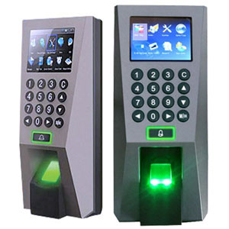 4,250,000 | 4,250,000
 | MÁY CHẤM CÔNG VÂN TAY ICLOCK 680 Tính năng: - Tích hợp nhiều dấu vân tay. - Dung lượng bộ nhớ: 8000/10000 vân tay, thẻ - Dung lượng chấm công: 200 000 lần - Sử dụng Chip xử lý intel của mỹ. - Tốc độ xử lý rất nhanh<1 giây/1 lần chấm công. - Phát ra giọng nói bằng ngôn ngữ: Tiếng anh & Tiếng việt. - Có Password bảo vệ máy, chế độ hẹn giờ tắt máy, Stand by. - Kết nối với máy tính qua cổng RS – 232/485, TCP/IP - Lấy dữ liệu qua USB hoặc từ máy tính. - LẤY DŨ LIỆU QUA INTERNET- CHỤP HÌNH KHI CHẤM CÔNG - Hiển thị tên người sử dụng trên máy khi chấm công |  | 1 | chiếc | 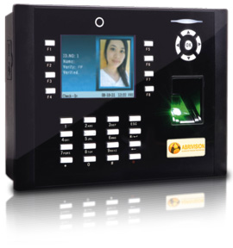 8,600,000 | 8,600,000
 | DBIOENTRY W-CHỐNG VA ĐẬP: MÁY KIỂM SOÁT CỬA VÀ CHẤM CÔNG VÂN TAY + THẺ ( 13.56MHz Mifare/DesFire) Xuất xứ : Hàn Quốc - Đầu nận dạng vân tay bằng quang học 500 DPI. Kết nối máy tính qua mạng LAN TCP/IP hoặc RS485 để kiểm soát cửa ra/vào và chấm công. CPU 533MHz DSP, 8MB flash +8MB RAM. - Đăng ký được 1000 đến 5.000 người dùng ( tối đa được 10.000 mẫu vân tay) và 50.000 sự kiện vào/ra. - Thời gian nhận dạng 1 giây/vân tay. Sử dụng đa chức năng: Vân tay, thẻ, Vân tay + Thẻ. - Dùng cho tất cả các loại khóa điện tử và cửa tự động. Giao diện: đèn LED nhiều màu và âm thanh đa dạng. - Kích thước: Rộng 50mm, Cao: 172mm, Dày: 42mm. - Cấp nguồn qua mạng PoE. CHỐNG THẤM NƯỚC ,LẮP NGOÀI TRỜI - Chứng nhận tiêu chuẩn quốc tế: CE, FCC, KCC, FBI, IP65. |  | 1 | chiếc | 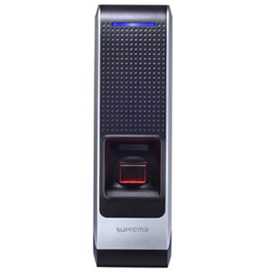 13,750,000 | 13,750,000
 | VIRDI AC-4000 (KOREA) - Chuyên nghiệp dành cho kiểm soát - kiểm soát an ninh sử dụng đồng thời Vân tay & Thẻ & Password - Thiết kế độc đáo , tinh xảo , dễ sử dụng - 32bit RISC CPU, 8MB DDR SDRAM, 32MB FLASH - Tính năng Proximity cho phép bật sáng màn hình khi có người đến gần - Bộ nhớ trong quản lý 22.000 user (22.000 mẫu vân tay, 22.000 thẻ) - Lưu trữ 55.000 giao dịch khi Off-Line - Phần mềm ghi nhận thời gian ra vào (Phiên bản chuẩn tiếng anh) - Khả năng kết nối với phần mềm thông qua Ethernet 10/100MbTCP/IP built-in - Hỗ trợ kết nối RS232, RS485 với thiết bị ngoại vi - Hỗ trợ kết nối Wiegand 26/34 Output kết nối với hệ thống access control khác - Hỗ trợ Wiegand Input dùng cho tính năng Anti Pass Back - Hỗ trợ kết nối với hệ thống Video Door Phone - Công nghệ LFD (Live Finger Detection), FFD (Fake Finger Detection) chống vân tay giả làm từ giấy scan, film, cao su, silicon... độc quyền của hãng Virdi |  | 1 | chiếc | 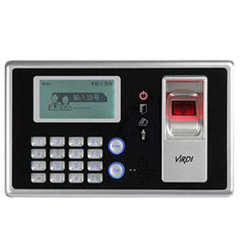 14,500,000 | 14,500,000
 | Cộng ( chưa bao gồm phụ kiện phát sinh)
 | VAT 10%
 | CỘNG
B | PHỤ KIỆN LỰA CHỌN THÊM ( chưa bao gồm VAT 10%)
1 | Dây cáp tín hiệu - Cat5 AMP (Ước tính) |  | 1 | mét | 8,600 | 8,600
2 | Ống gell nhựa thường bảo vệ dây cáp (Ước tính) |  | 1 | mét | 12,500 | 12,500
3 | Dây điện 2x1.5 (Ước tính) |  | 1 | mét | 10,750 | 10,750
 | Bộ lưu điện Mini 12 V |  | 1 | chiếc | 600,000 | 600,000
Thiết bị mới 100% , Bảo hành 12 tháng theo tiêu chuẩn của nhà sản xuất.Đổi mới trong 7 ngày với lỗi phần cứng
Thanh toán 100% khi ký đơn đặt hàng
Giao hàng trong vòng 01 tuần kể từ khi đặt hàng
Rất mong được sự hợp tác của Qúy công ty

Nguyễn Quyết Tiến
Phụ trách bán hàng

